ejer4.16
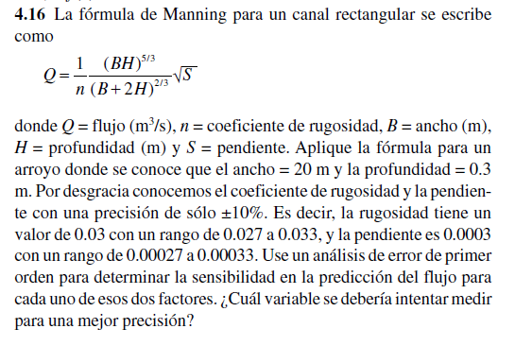

Variable | Flujo Nominal (Q) [m^3/s] | Derivada Numérica (dQ/dVariable) | Incertidumbre | Sensibilidad (dQ/dVariable * Incertidumbre) [m^3/s]
n (rugosidad) | 1.522112116 | -50.79350777 | 0.003 | 0.152380523
S (pendiente) | 1.522112116 | 2537.206039 | 0.00003 | 0.076116181

